Flx
Noções Básicas De Fluxogramas:
 | Um fluxograma é representação gráfica de um processo, passo à passo. É um processo de
normalização muito útil, principalmente quando temos que determinar um projeto complexo.
 | Desenvolvem-se o fluxograma de cima para baixo, da esquerda para a direita, as questões
devem ser apresentadas de forma a admitir 2 reposta: Sim (S) ou Não (N)
 | Simbologia:
INÍCIO
 | Início ou Fim de |  | Operação ou
Dar Baixa Na Lista
 | processo |  | processamento
FIM

 |  | Sentido do Fluxo | Dúvidas ou decisão:
Decisão?
Cortar?
 |  |  |  |  | N
 | Conector de rotina:
 |  |  |  | S

5
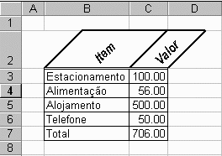
Estacionamento | 100.00 | Telefone | 50.00
Alimentação | 56.00 | Alimentação | 56.00
Alojamento | 500.00 | combustivel | 60.00
Telefone | 50.00 | Estacionamento | 100.00
combustivel | 60.00 | Transporte | 120.45
luz | 250.00 | luz | 250.00
Transporte | 120.45 | Alojamento | 500.00

Faça o fluxograma para identificar o produto com valor igual a 50.00
Faça um fluxograma para ordenar os itens em ordem crescente

Plan2
INÍCIO
3

Declarar variáveis (Lim;K;C;S)
C=0

4
A
C=C+1
MOSTRAR TABELA
Lim=0

B
C>Lim?
NovaListadosNomes(S)=Nomes(K)Novalistadasidades(S)=Idades(K)
FIM
S=S+1
Lim=Lim+1

É linha em Branco?
Nomes(K)="" Idades(K)=0
Nomes(C)=""?
B
A
N
 |  |  |  | S
1

Declarar vetor dos nomes; idades; NovaListadosNomes; NovalistadasIdades com limite em Lim
Idades(K) > Idades(C)?

A

K=0
 |  |  | S
K=C
C

K=K+1
A

K>Lim

Lê Nomes(K);Idades(K)
C
N

S=0:K=0

1
K=K+1

K>Lim?
Nomes(K)=""?
 | N
 |  | S
3

S=Lim?
1
 | S
4

K=0

1

7
Operadores Lógicos:
"And", "Or"
Seja a Tabela de Vendas de Produtos Abaixo:
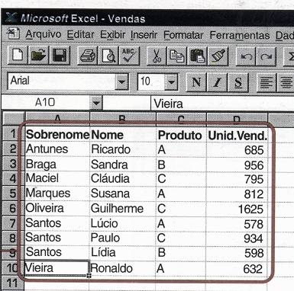

Relacione o conjunto dos vendedores do produto A
Faça o fluxograma para classificar os vendedores dos produtos, por produtos.

 | 165

10
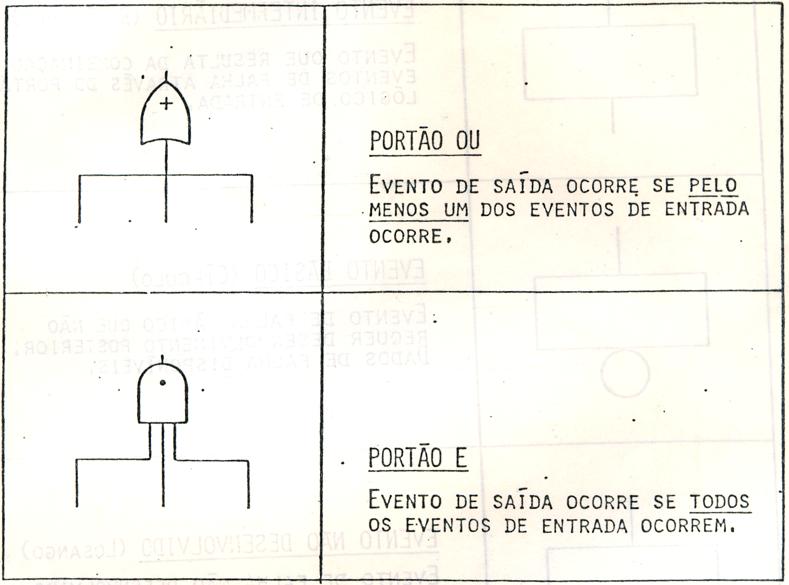
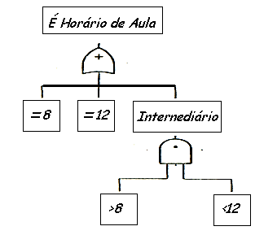
 | Tabela-Verdade
Uma tabela-verdade abrange os arranjos possíveis entre os juizos de proporções simples
Através desses arranjos obtem-se os juizos de proporções compostas valendo-se da regra
de montagem dos conectivos.

Negação: ~ (Não) |  |  | Disjunção: V (ou) |  |  | Conjunção Ù ( e)

 | p | ~p | p | q | pVq | p | q | pÙq
 | V | F | V | V | V | V | V | V
 | F | V | V | F | V | V | F | F
 |  |  | F | V | V | F | V | F
 |  |  | F | F | F | F | F | F

